ворота откатка без автоматики
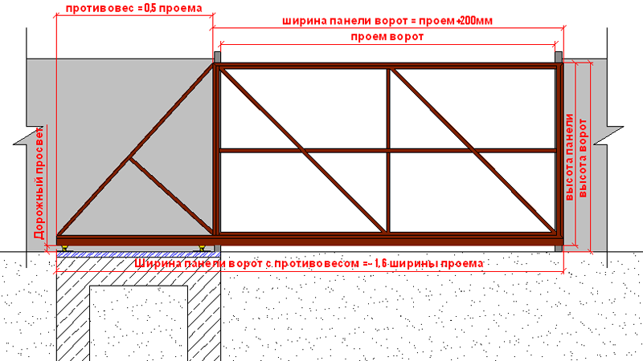
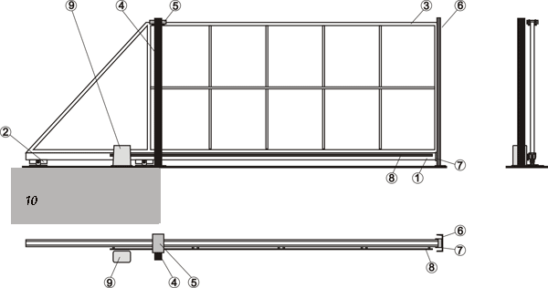
WWW.KOVKA-GRODNO.BY
ВОРОТА ОТКАТНЫЕ без автоматики

ПРОФНАСТИЛ ЦВЕТНОЙ

ОДНОСТОРОННЯЯ ЗАШИВКА
ВЫСОТА 1500 ММ |  | ВЫСОТА 1800 ММ |  | ВЫСОТА 2000 ММ
Размеры | Цена | Размеры | Цена | Размеры | Цена
L-3000 | 11,250,000 | L-3000 | 11,430,000 | L-3000 | 11,610,000
L-3500 | 11,700,000 | L-3500 | 11,970,000 | L-3500 | 12,150,000
L-4000 | 12,150,000 | L-4000 | 12,420,000 | L-4000 | 12,690,000
L-4500 | 12,600,000 | L-4500 | 12,780,000 | L-4500 | 13,050,000

1. Шина направляющая
2. Опорные ролики
3. Полотно ворот
4. Столб опорный
5. Подерживающие ролики
6. Улавливатель* верхний(h=1,8 и 2,0)
7. Улавливатель нижний
8. Зубчатая рейка*
9. Электропривод*
10. Подушка с закладной деталью
ДВУХСТОРОННЯЯ ЗАШИВКА
ВЫСОТА 1500 ММ |  | ВЫСОТА 1800 ММ |  | ВЫСОТА 2000 ММ
Размеры | Цена | Размеры | Цена | Размеры | Цена
L-3000 | 12,380,000 | L-3000 | 12,550,000 | L-3000 | 12,780,000
L-3500 | 12,870,000 | L-3500 | 13,200,000 | L-3500 | 13,400,000
L-4000 | 13,370,000 | L-4000 | 13,680,000 | L-4000 | 13,950,000
L-4500 | 13,860,000 | L-4500 | 14,050,000 | L-4500 | 14,300,000

ШТАКЕТНИК ПОЛИЭСТЕР ДВУХСТОРОННИЙ

ОДНОСТОРОННЯЯ ЗАШИВКА
ВЫСОТА 1500 ММ |  | ВЫСОТА 1800 ММ |  | ВЫСОТА 2000 ММ
Размеры | Цена | Размеры | Цена | Размеры | Цена
L-3000 | 11,340,000 | L-3000 | 11,600,000 | L-3000 | 11,790,000
L-3500 | 11,700,000 | L-3500 | 11,970,000 | L-3500 | 12,150,000
L-4000 | 12,150,000 | L-4000 | 12,600,000 | L-4000 | 12,690,000
L-4500 | 12,600,000 | L-4500 | 13,150,000 | L-4500 | 13,050,000

ДВУХСТОРОННЯЯ ЗАШИВКА
ВЫСОТА 1500 ММ |  | ВЫСОТА 1800 ММ |  | ВЫСОТА 2000 ММ
Размеры | Цена | Размеры | Цена | Размеры | Цена
L-3000 | 13,350,000 | L-3000 | 13,500,000 | L-3000 | 13,950,000
L-3500 | 13,860,000 | L-3500 | 14,220,000 | L-3500 | 14,500,000
L-4000 | 14,400,000 | L-4000 | 14,850,000 | L-4000 | 15,200,000
L-4500 | 14,850,000 | L-4500 | 15,300,000 | L-4500 | 15,750,000
*полимерное покрытие+10% к стоимости ворот

монтаж ворт откатных - 2 200 000 руб.(песок и цемент в стоимость монтажа не входит)

1. Каркас- профиная труба 40*40*2 (при двойной зашивке60*40*2)
2. Опорный столб- профильная труба 80*80*3
3. Автоматика и зубчатая рейка комплектуются отдельно.
4. Закладая деталь входит в стоимость ворот.
5. Доставка наших ворот бесплатная.
6. Каждому покупателю ПОДАРОК.

ворота распашка с разной себест
WWW.KOVKA-GRODNO.BY
ВОРОТА РАСПАШНЫЕ без автоматики
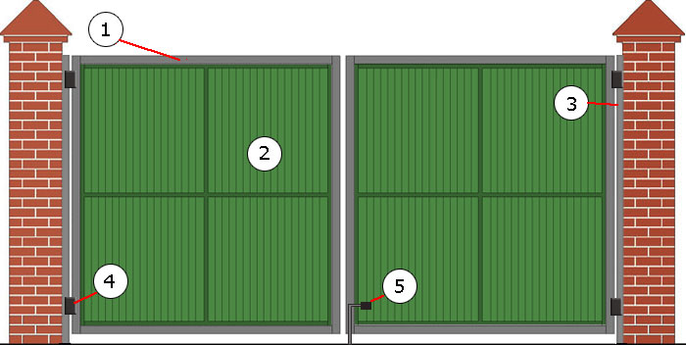
ПРОФНАСТИЛ ЦВЕТНОЙ

ОДНОСТОРОННЯЯ ЗАШИВКА
ВЫСОТА 1500 ММ |  | ВЫСОТА 1800 ММ |  | ВЫСОТА 2000 ММ
Размеры | Цена | Размеры | Цена | Размеры | Цена
L-3000 | 4,500,000 | L-3000 | 4,680,000 | L-3000 | 4,860,000
L-3500 | 4,950,000 | L-3500 | 5,130,000 | L-3500 | 5,310,000
L-4000 | 5,130,000 | L-4000 | 5,400,000 | L-4000 | 5,580,000
L-4500 | 5,400,000 | L-4500 | 5,670,000 | L-4500 | 5,940,000

ДВУХСТОРОННЯЯ ЗАШИВКА |  |  |  |  |  | Комплектация
ВЫСОТА 1500 ММ |  | ВЫСОТА 1800 ММ |  | ВЫСОТА 2000 ММ |  | 1. Каркас- проф. труба 40*40 (при двойной зашивке60*40)
Размеры | Цена | Размеры | Цена | Размеры | Цена | 2. Заполнение (профнастил, штакетник)
L-3000 | 4,950,000 | L-3000 | 5,200,000 | L-3000 | 5,350,000 | 3. Притворный столб 80*40 (несущий 80*80)
L-3500 | 5,500,000 | L-3500 | 5,650,000 | L-3500 | 5,850,000 | 4. Регулируемые петли
L-4000 | 5,650,000 | L-4000 | 5,950,000 | L-4000 | 6,150,000 | 5. Задвижка с петлей под замок, нижние запоры.
L-4500 | 5,950,000 | L-4500 | 6,250,000 | L-4500 | 6,550,000 | *цвет по каталогу RAL Базовые цвета RAL 8017,6005,6020,5005,3011,3005,

 |  |  |  |  |  | *дополнительно может комплектоватся засовом,врезным замком
ШТАКЕТНИК ПОЛИЭСТЕР ДВУХСТОРОННИЙ*

ОДНОСТОРОННЯЯ ЗАШИВКА
ВЫСОТА 1500 ММ |  | ВЫСОТА 1800 ММ |  | ВЫСОТА 2000 ММ
Размеры | Цена | Размеры | Цена | Размеры | Цена
L-3000 | 4,950,000 | L-3000 | 5,150,000 | L-3000 | 5,350,000
L-3500 | 5,450,000 | L-3500 | 5,800,000 | L-3500 | 5,850,000
L-4000 | 5,750,000 | L-4000 | 6,050,000 | L-4000 | 6,300,000
L-4500 | 6,200,000 | L-4500 | 6,550,000 | L-4500 | 6,750,000

ДВУХСТОРОННЯЯ ЗАШИВКА
ВЫСОТА 1500 ММ |  | ВЫСОТА 1800 ММ |  | ВЫСОТА 2000 ММ
Размеры | Цена | Размеры | Цена | Размеры | Цена
L-3000 | 6,590,000 | L-3000 | 6,200,000 | L-3000 | 6,500,000
L-3500 | 6,550,000 | L-3500 | 6,950,000 | L-3500 | 7,050,000
L-4000 | 6,950,000 | L-4000 | 7,290,000 | L-4000 | 7,550,000
L-4500 | 7,350,000 | L-4500 | 7,850,000 | L-4500 | 8,300,000

*полимерное покрытие+10% к стоимости ворот

Калитки уличные |  |  |  |  |  | ВЫСОТА 1500 ММ | ВЫСОТА 1800 ММ | ВЫСОТА 2000 ММ
зашивка профнастилом с одной стороны |  |  |  |  |  | 2,375,000 | 2,470,000 | 2,565,000
зашивка пофнастилом с двух сторон |  |  |  |  |  | 2,565,000 | 2,660,000 | 2,755,000
зашивка штакетником с одной стороны |  |  |  |  |  | 2,375,000 | 2,470,000 | 2,565,000
зашивка штакетником с двух сторон |  |  |  |  |  | 2,565,000 | 2,660,000 | 2,755,000

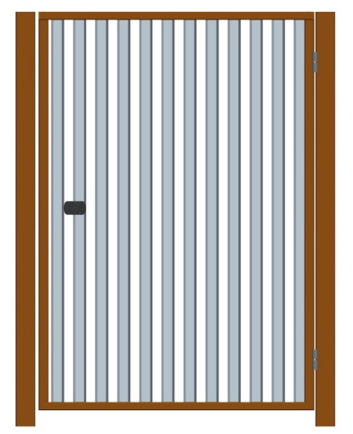
в комплект калитки входит: замок ; накладки; регулируемые петли,притворные столбы
сердцевина для замка комплектуются заказчиком.

монтаж ворт распашных - 1 200 000 руб.(песок и цемент в стоимость монтажа не входит)
монтаж калитки -1 000 000 руб.(песок и цемент в стоимость монтажа не входит)

1. Каркас- профиная труба 40*40*2 (при двойной зашивке60*40*2)
2. Опорный столб- профиная труба 80*80*3
3. Автоматика комплектуются отдельно.
4. Доставка наших ворот бесплатная.
5. Каждому покупателю ПОДАРОК.

Штакетник 09,03,2015
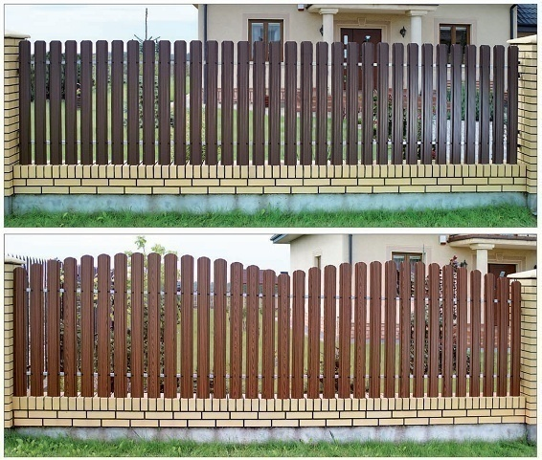
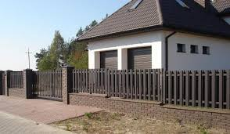
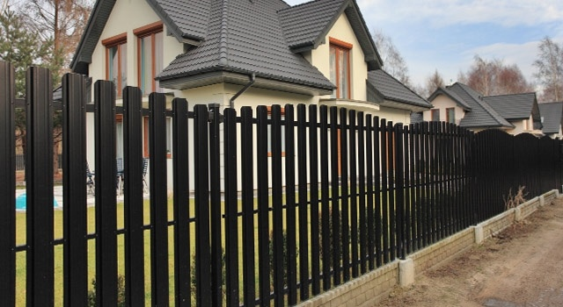
WWW.KOVKA-GRODNO.BY
№ | Наименование | Ед. изм. | Вид защитно-декоративного покрытия | Цена с НДС в бел.руб.
1 | Штакетник металлический из оцинкованной стали (длинна от 0,5м до 3,0 м) | м.п. | Оцинковка 0,5мм | 20,000
 |  | м.п. | Полиэстер (Глянец,МАТ) 0,5мм 25 мкм.* | 22,300
 |  | м.п. | Двухсторонний полиэстер 0,5мм 25мкм. RAL 8017 | 22,500
 |  | м.п. | Структурный МАТ двухсторонний | 25,000
 |  | м.п. | Античный дуб двухсторонний | 34,000
 |  |  | Золотой дуб двухсторонний | 31,000
 |  | м.п. | Двухстороннее полимерное покрытие 100 мкм. | 28,500
2 | Столб металлический 60х40х2 RAL | м.п. | Полимерное покрытие 150 мкм. (Собственное производство)*** | 64,000
3 | Столб металлический 60х60х2 RAL | м.п. |  | 75,000
4 | Столб металлический 80х80х2 RAL | м.п. |  | 145,000
5 | Прожилина для пролета (секции) оцинкованная труба 40х20х1,5 RAL |  |  | 40,000
6 | Прожилина для пролета (секции) профильная труба 40х20х2 RAL | м.п. |  | 45,000
7 | Направляющая усиливающая для пролета (для секции h≥1500мм.) П-образный профиль 20*20*20 | м.п. |  | 16,000
8 | Крепление секции забора (комплект из 4-х креплений) | комплект | Монтажная деталь, анкерный болт (или заклепка с внутренней резьбой М8 + болт М8 или саморез по металлу 6,3х19), шайба усиленная М8, заклепка сталь/сталь 4,8х10 -3 шт. | 90,000
9 | Саморез с п/ш сверло 4,2*16 RAL | шт. | упаковки по 500 шт. | 400

 | * Полиэстер односторонний 25 мкн. - Базовые цвета RAL 9003,1015,1014,8017,6005,5005,3011,3005,7024,7004

